Содержание
+7 (351) 777-34-25 gk-psk@mail.ru
www.gccdp.ru
ГК ПСК предлагает к поставке лабораторные сита, измерительную посуду собственного производства. Отличное качество и большой ассортимент за короткие сроки.
Вся продукция проходит калибровку.

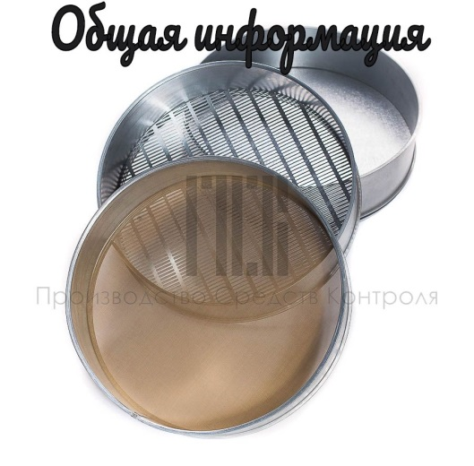 | 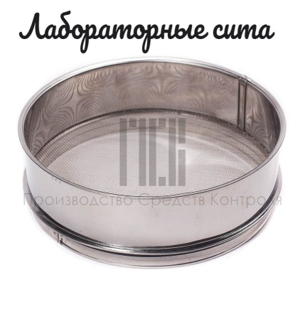 | 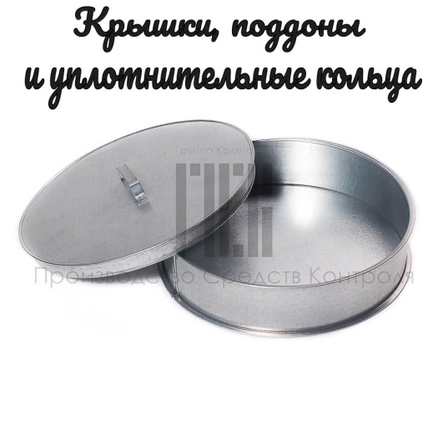
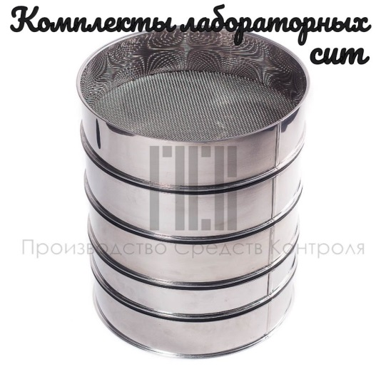 | 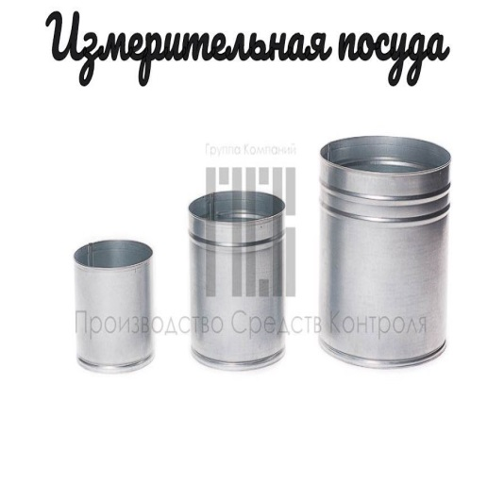 | 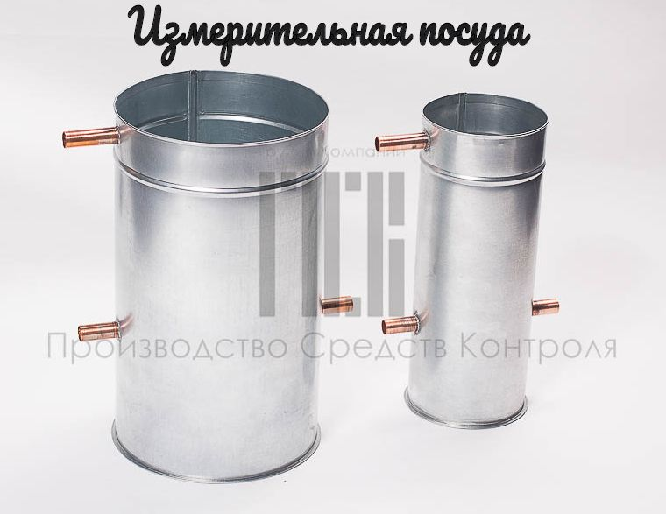

Прайс_10.03.2022
Группа Компаний ПСК предлагает к поставке лабораторные сита, измерительную посуду собственного производства. Отличное качество и большой ассортимент за короткие сроки исполнения. Доставка продукции любой транспортной компанией.
Стандарты исполнения полотна:
ГОСТ 3826-82, ГОСТ 6613-86, ТУ 14-4-167-91, ТУ 14-4-507-99, ТУ 14-4-1569-89
ИСО 3310-2; ТУ 1812-001-50336739-2008; ТУ 4792-001-35843700-2016.
Вся продукция проходит калибровку.
ПРАЙС от 10.03.2022
+7 (351) 777-34-25
gk-psk@mail.ru
www.gccdp.ru

Сита лабораторные- общая информация
Диаметр и высота сита, мм
Стандартный диаметр | 120 | 200 | 300 | Стандартная высота | 38 | 50 | 75 | Материал обечайки | Нержавеющая сталь (НС)
Нестандартный диаметр* | от 100 до 600 |  |  | Нестандартная высота* | от 30 до 200 |  |  |  | Оцинкованная сталь (ОС)
*Возможности изготовления и цена сита с нестандартными параметрами: диаметр и высота уточняется у менеджера
Сетка, мм
Размер ячейки | 0.026 | 0.03 | 0.04 | 0.045 | 0.05 | 0.056 | 0.063 | 0.064 | 0.071 | 0.074
Материал | Н | Н | Н/БР | БР | БР | Н/БР | БР | Н | Н/ЛТ | Н
Размер ячейки | 0.08 | 0.09 | 0.094 | 0.1 | 0.115 | 0.125 | 0.14 | 0.16 | 0.18 | 0.2
Материал | Н/ЛТ | ЛТ | Н | Н/ЛТ | ЛТ | Н/ЛТ | Н/ЛТ | Н/ЛТ | ЛТ | Н/ЛТ
Размер ячейки | 0.22 | 0.25 | 0.28 | 0.3 | 0.315 | 0.355 | 0.372 | 0.4 | 0.45 | 0.5
Материал | Н | Н/ЛТ | ЛТ | Н | Н/ЛТ | Н/ЛТ | Н | Н/ЛТ | Н/ЛТ | Н/ЛТ
Размер ячейки | 0.55 | 0.56 | 0.6 | 0.63 | 0.67 | 0.7 | 0.8 | 0.9 | 1 | 1.1
Материал | Н | Н/ЛТ | Н | Н/ЛТ | Н | Н/ЛТ | Н/ЛТ | Н/ЛТ | Н/ЛТ | Н
Размер ячейки | 1.2 | 1.25 | 1.4 | 1.5 | 1.6 | 1.8 | 2 | 2.2 | 2.5 | 2.8
Материал | Н | ЛТ | Н | Н | Н/ЛТ | Н | Н/ЛТ | Н | Н/ЛТ | Н
Размер ячейки | 3 | 3.2 | 3.5 | 4
Материал | Н | Н | Н | Н
Н- сетка из нержавеющей стали |  |  | ЛТ- Сетка из цветного металла латунь (полутомпоковая) |  |  |  | БР- Сетка из цветного металла бронза

Перфорация круглая ячейка , мм
Размер ячейки | 0.8 | 1 | 1.1 | 1.5 | 1.8 | 2 | 2.2 | 2.4 | 2.5 | 2.8
Материал | ОС | ОС/НС | ОС | ОС/НС | ОС | ОС/НС | ОС | ОС | ОС/НС | ОС
Размер ячейки | 3 | 3.2 | 3.4 | 3.6 | 3.8 | 4 | 4.2 | 4.5 | 5 | 5.5
Материал | ОС/НС | ОС | ОС | ОС | ОС | ОС/НС | ОС | ОС | ОС/НС | ОС
Размер ячейки | 6 | 6.5 | 7 | 7.5 | 8 | 9 | 9.5 | 10 | 10.5 | 11
Материал | ОС/НС | ОС | ОС/НС | ОС/НС | ОС/НС | ОС/НС | НС | ОС/НС | ЛР | ОС
Размер ячейки | 12 | 12.5 | 14 | 15 | 16 | 17.5 | 20 | 22.5 | 25 | 30
Материал | ОС | ОС/НС | ОС | ОС/НС | ОС | ОС/НС | ОС/НС | ОС/НС | ОС/НС | ЛР
Размер ячейки | 40 | 45 | 50 | 55 | 60 | 70 | 80 | 87.5 | 90 | 100
Материал | ЛР | ЛР | ЛР | ЛР | ЛР | ЛР | ЛР | ЛР | ЛР | ЛР
Размер ячейки | 110 | 120
Материал | ЛР | ЛР
НС- нержавеющая сталь |  |  | ОС-оцинкованная сталь |  |  |  | ЛР- лазерная резка (стоимость уточняйте у менеджера)
Ячейки, неуказанные в таблице, уточните у менеджера
Перфорация квадратная ячейка , мм
Размер ячейки | 4 | 4.2 | 4.5 | 4.75 | 5 | 5.5 | 5.6 | 6 | 6.3 | 6.5
Размер ячейки | 6.7 | 7 | 7.1 | 7.5 | 7.8 | 8 | 8.5 | 9 | 9.5 | 10
Размер ячейки | 10.5 | 11 | 11.2 | 12 | 12.5 | 13 | 13.2 | 14 | 15 | 16
Размер ячейки | 17 | 17.5 | 18 | 18.75 | 19 | 20 | 22.4 | 22.5 | 24 | 25
Размер ячейки | 26.5 | 28 | 30 | 31.5 | 32 | 35.5 | 37.5 | 40 | 41.1 | 42.5
Размер ячейки | 44.1 | 42.5 | 44.1 | 44.8 | 45 | 50 | 53 | 55 | 56 | 60
Размер ячейки | 63 | 70 | 71 | 75 | 80 | 87.5 | 88.2 | 90 | 100 | 106
Размер ячейки | 110 | 112 | 120 | 125 | 126 | 130 | 150 | 180
Пробивная перфорация с размерами ячеек: 4,0; 5,0; 6,0; 8,0; 10,0; 12,0; 15,0; 20,0; 22,4; 25,0; 31,5; 40,0; 45,0 из нержавеющей стали. Остальные ячейки изготавливаются с помощью лазерной резки металла. Стоимость уточняйте у менеджера.

Перфорация прямоугольная ячейка , мм
Размер ячейки | 1,0*20 | 1,1*20 | 1,2*12 | 1,2*20 | 1,4*12 | 1,4*20 | 1,5*12 | 1,5*20 | 1,6*20 | 1,7*20
Размер ячейки | 1,8*20 | 1,9*20 | 2,0*20 | 2,2*20 | 2,4*20 | 2,5*20 | 2,6*20 | 2,8*20 | 3,0*20 | 3,2*25
Размер ячейки | 3,4*25 | 3,6*25 | 3,8*25 | 4,0*25 | 4,2*25 | 4,5*32 | 4,8*32 | 5,0*32 | 6,0*32
Пробивная перфорация с данными размерами ячеек изготавливается из оцинкованной стали.
Стоимость лабораторных сит от 10.03.2022 |  |  |  |  |  |  | Цена без НДС (руб.) |  | Цена с НДС (руб.)
Внимательно ознакомтесь со стандартными ячейками выше в таблицах |  |  |  |  |  |  | Обечайка |  | Обечайка
Сита лабораторные диаметром 120 мм и высотой 38 мм кроме лазерной резки: |  |  |  |  |  |  | Оцинк. сталь | Нерж. сталь | Оцинк. сталь | Нерж. сталь
Сито 120/38 Сетка БР от 0,040 мм |  |  |  |  |  |  | 1235 | 1355 | 1482 | 1626
Сито 120/38 Сетка БР от 0,045 до 0,063 мм |  |  |  |  |  |  | 1150 | 1290 | 1380 | 1548
Сито 120/38 Сетка ЛТ от 0,071 до 0,450 мм |  |  |  |  |  |  | 1100 | 1200 | 1320 | 1440
Сито 120/38 Сетка ЛТ от 0,500 до 2,500 мм |  |  |  |  |  |  | 1185 | 1300 | 1422 | 1560
Сито 120/38 Сетка НС 0,026 мм |  |  |  |  |  |  | 1355 | 1485 | 1626 | 1782
Сито 120/38 Сетка НС 0,030, 0,040 мм |  |  |  |  |  |  | 1270 | 1340 | 1524 | 1608
Сито 120/38 Сетка НС от 0,056 мм до 4,000 мм |  |  |  |  |  |  | 1110 | 1185 | 1332 | 1422
Сито 120/38 Перфорация Круглая ОС от 0,8 мм до 25,0 мм |  |  |  |  |  |  | 1035 | 1130 | 1242 | 1356
Сито 120/38 Перфорация Круглая НС 1,0; 12,5 мм |  |  |  |  |  |  | 1270 | 1440 | 1524 | 1728
Сито 120/38 Перфорация Круглая НС от 1,5 до 25,0 мм, кроме 12,5 мм |  |  |  |  |  |  | 1150 | 1270 | 1380 | 1524
Сито 120/38 Перфорация Квадрат НС 4,0; 6,0 мм |  |  |  |  |  |  | 1560 | 2030 | 1872 | 2436
Сито 120/38 Перфорация Квадрат НС 5,0 мм, от 8,0 мм до 45,0 мм |  |  |  |  |  |  | 1270 | 1385 | 1524 | 1662
Сито 120/38 Перфорация Прямоугольная ОС 1,0*20 мм; 2,2*20 мм; 2,5*20 мм |  |  |  |  |  |  | 1185 | 1290 | 1422 | 1548
Сито 120/38 Перфорация Прямоуг ОС от 1,1 мм до 6,0 мм, кроме 1,0*20 мм; 2,2*20 мм; 2,5*20 мм |  |  |  |  |  |  | 1035 | 1185 | 1242 | 1422
Сита лабораторные диаметром 200 мм и высотой 50 мм кроме лазерной резки: |  |  |  |  |  |  | Оцинк. сталь | Нерж. сталь | Оцинк. сталь | Нерж. сталь
Сито 200/50 Сетка БР от 0,040 мм |  |  |  |  |  |  | 1355 | 1495 | 1626 | 1794
Сито 200/50 Сетка БР от 0,045 до 0,063 мм |  |  |  |  |  |  | 1340 | 1485 | 1608 | 1782
Сито 200/50 Сетка ЛТ от 0,071 до 0,450 мм |  |  |  |  |  |  | 1120 | 1355 | 1344 | 1626
Сито 200/50 Сетка ЛТ от 0,500 до 2,000 мм |  |  |  |  |  |  | 1170 | 1405 | 1404 | 1686
Сито 200/50 Сетка НС 0,026 мм |  |  |  |  |  |  | 2115 | 2370 | 2538 | 2844
Сито 200/50 Сетка НС 0,030; 0,040 мм |  |  |  |  |  |  | 2030 | 2200 | 2436 | 2640
Сито 200/50 Сетка НС от 0,056 мм до 4,000 мм |  |  |  |  |  |  | 1235 | 1340 | 1482 | 1608
Сито 200/50 Перфорация Круглая ОС от 0,8 мм до 25,0 мм кроме 12,5 мм |  |  |  |  |  |  | 1225 | 1355 | 1470 | 1626
Сито 200/50 Перфорация Круглая ОС 12,5 мм |  |  |  |  |  |  | 1625 | 1830 | 1950 | 2196
Сито 200/50 Перфорация Круглая НС 1,0; 12,5 мм |  |  |  |  |  |  | 1510 | 1680 | 1812 | 2016
Сито 200/50 Перфорация Круглая НС от 1,5 до 25,0 мм, кроме 12,5 мм |  |  |  |  |  |  | 1290 | 1440 | 1548 | 1728
Сито 200/50 Перфорация Квадрат НС 4,0; 6,0 мм |  |  |  |  |  |  | 2115 | 2280 | 2538 | 2736
Сито 200/50 Перфорация Квадрат НС 5,0 мм, от 8,0 мм до 45,0 мм |  |  |  |  |  |  | 1690 | 2030 | 2028 | 2436
Сито 200/50 Перфорация Прямоугольная ОС 1,0*20 мм; 2,2*20 мм; 2,5*20 мм |  |  |  |  |  |  | 1510 | 1680 | 1812 | 2016
Сито 200/50 Перфорация Прямоуг ОС от 1,1 мм до 6,0 мм, кроме 1,0*20 мм; 2,2*20 мм; 2,5*20 мм |  |  |  |  |  |  | 1290 | 1440 | 1548 | 1728
Сита лабораторные диаметром 300 мм и высотой 75 мм кроме лазерной резки: |  |  |  |  |  |  | Оцинк. сталь | Нерж. сталь | Оцинк. сталь | Нерж. сталь
Сито 300/75 Сетка БР от 0,040 мм |  |  |  |  |  |  | 2030 | 2350 | 2436 | 2820
Сито 300/75 Сетка БР от 0,045 до 0,063 мм |  |  |  |  |  |  | 1775 | 1860 | 2130 | 2232
Сито 300/75 Сетка ЛТ от 0,071 до 0,450 мм |  |  |  |  |  |  | 1275 | 1535 | 1530 | 1842
Сито 300/75 Сетка ЛТ от 0,500 до 2,000 мм |  |  |  |  |  |  | 1520 | 1860 | 1824 | 2232
Сито 300/75 Сетка НС 0,026 мм |  |  |  |  |  |  | 2875 | 3265 | 3450 | 3918
Сито 300/75 Сетка НС 0,030; 0,040 мм |  |  |  |  |  |  | 2655 | 2985 | 3186 | 3582
Сито 300/75 Сетка НС от 0,056 мм до 4,000 мм |  |  |  |  |  |  | 1520 | 1810 | 1824 | 2172
Сито 300/75 Перфорация Круглая ОС от 0,8 мм до 25,0 мм кроме 12,5 мм |  |  |  |  |  |  | 1405 | 1860 | 1686 | 2232
Сито 300/75 Перфорация Круглая ОС 12,5 мм |  |  |  |  |  |  | 2405 | 2670 | 2886 | 3204
Сито 300/75 Перфорация Круглая НС 1,0; 12,5 мм |  |  |  |  |  |  | 2535 | 2895 | 3042 | 3474
Сито 300/75 Перфорация Круглая НС от 1,5 до 25,0 мм, кроме 12,5 мм |  |  |  |  |  |  | 1910 | 2290 | 2292 | 2748
Сито 300/75 Перфорация Квадрат НС 4,0; 6,0 мм |  |  |  |  |  |  | 2960 | 3295 | 3552 | 3954
Сито 300/75 Перфорация Квадрат НС 5,0 мм, от 8,0 мм до 45,0 мм |  |  |  |  |  |  | 2180 | 2480 | 2616 | 2976
Сито 300/75 Перфорация Прямоугольная ОС 1,0*20 мм; 2,2*20 мм; 2,5*20 мм |  |  |  |  |  |  | 1790 | 2145 | 2148 | 2574
Сито 300/75 Перфорация Прямоуг ОС от 1,1 мм до 6,0 мм, кроме 1,0*20 мм; 2,2*20 мм; 2,5*20 мм |  |  |  |  |  |  | 1440 | 1775 | 1728 | 2130
Для расчета стоимости лабораторных сит нестандартных диаметров, высот и ячеек просьба обращаться к менеджеру
Крышки и поддоны для лабораторных сит |  |  |  |  |  |  | Цена без НДС (руб.) |  | Цена с НДС (руб.)
Наименование |  |  |  |  |  |  | Обечайка |  | Обечайка
 |  |  |  |  |  |  | Оцинк. сталь | Нерж. сталь | Оцинк. сталь | Нерж. сталь
Крышка/поддон для сит d=120мм h=38 мм. |  |  |  |  |  |  | 555 | 800 | 666 | 960
Крышка/поддон для сит d=200мм h=50 мм. |  |  |  |  |  |  | 650 | 870 | 780 | 1044
Крышка/поддон для сит d=300мм h=75 мм. |  |  |  |  |  |  | 845 | 1075 | 1014 | 1290
Уплотнительные кольца для лаборатоных сит (по запросу) |  |  |  |  |  |  | Цена без НДС (руб.) |  | Цена с НДС (руб.)
Уплотнительное кольцо для сит d=120 мм |  |  |  |  |  |  | 75 |  | 90
Уплотнительное кольцо для сит d=200 мм |  |  |  |  |  |  | 110 |  | 132
Уплотнительное кольцо для сит d=300 мм |  |  |  |  |  |  | 190 |  | 228
Комплекты лабораторных сит от 10.03.2022
Обозначения:
НС- нержавеющая сталь/ сетка из нержавеющей стали |  |  |  |  | БР-сетка из бронзы
ОС- оцинкованная сталь |  |  |  |  | ЛТ- сетка из латуни
Наименование |  |  |  | Исполнение | Материал |  |  |  | Цена без НДС (руб.) | Цена с НДС (руб.)
Комплект сит для мокрого просеивания песка (№ 0,05; 0,315 мм; поддон; крышка) 2 сита |  |  |  | 1 (200/50) | Обечайка: ОС; сетка: БР, ЛТ |  |  |  | 3,760 | 4,512
 |  |  |  | 2 (200/50) | Обечайка: НС; сетка: БР, НС |  |  |  | 4,565 | 5,478
 |  |  |  | 3 (300/75) | Обечайка: ОС; сетка: БР, ЛТ |  |  |  | 4,740 | 5,688
 |  |  |  | 4 (300/75) | Обечайка: НС; сетка: БР, НС |  |  |  | 5,815 | 6,978
Комплект сит для песка КСИ (№ 0,16; 0,315; 0,63; 1,25; 2,5; 5 мм; поддон; крышка) 6 сит |  |  |  | 1 (200/50) | Обечайка: ОС; сетка: ЛТ; перфолист круг–ОС |  |  |  | 8,320 | 9,984
 |  |  |  | 2 (200/50) | Обечайка: НС; сетка: НС; перфолист круг–ОС |  |  |  | 9,870 | 11,844
 |  |  |  | 3 (200/50) | Обечайка: НС; сетка: НС; перфолист круг–НС |  |  |  | 10,040 | 12,048
 |  |  |  | 4 (300/75) | Обечайка: ОС; сетка: ЛТ; перфолист круг–ОС |  |  |  | 10,090 | 12,108
 |  |  |  | 5 (300/75) | Обечайка: НС; сетка: НС; перфолист круг–ОС |  |  |  | 13,145 | 15,774
 |  |  |  | 6 (300/75) | Обечайка: НС; сетка: НС; перфолист круг–НС |  |  |  | 14,000 | 16,800
Комплект сит для песка и щебня КСИ (№ 0,16; 0,315; 0,63; 1,25; 2,5; 5; 10; 20; 40 мм; поддон;крышка) 9 сит |  |  |  | 1 (300/75) | Обечайка: ОС; сетка: ЛТ; перфолист круг–ОС |  |  |  | 13,315 | 15,978
 |  |  |  | 2 (300/75) | Обечайка: НС; сетка: НС; перфолист круг–ОС |  |  |  | 18,690 | 22,428
 |  |  |  | 3 (300/75) | Обечайка: НС; сетка: НС; перфолист круг–НС |  |  |  | 21,170 | 25,404
Комплект сит КП-109 для песка и щебня (№ 0,16; 0,315; 0,5; 1,0; 1,25; 2,5; 3; 5; 7,5; 10; 12,5; 15; 20; 25; 30; 40; 50; 60; 70 мм; поддон; крышка) 19 сит |  |  |  | 1 (300/75) | Обечайка: ОС; сетка: ЛТ; перфолист круг–ОС |  |  |  | 28,945 | 34,734
 |  |  |  | 2 (300/75) | Обечайка: НС; сетка: НС; перфолист круг–ОС |  |  |  | 36,814 | 44,177
 |  |  |  | 3 (300/75) | Обечайка: НС; сетка: НС; перфолист круг–НС |  |  |  | 44,415 | 53,298
Комплект сит КП-109/1 для песка и щебня (№ 0,16; 0,315; 0,5; 0,63; 1; 1,25; 2,5; 3; 5; 7,5; 10; 12,5; 15; 17,5; 20; 22,5; 25; 30; 40; 50; 60; 70мм; поддон;крышка) 22 сита |  |  |  | 1 (300/75) | Обечайка: ОС; сетка: ЛТ; перфолист круг–ОС |  |  |  | 34,645 | 41,574
 |  |  |  | 2 (300/75) | Обечайка: НС; сетка: НС; перфолист круг–ОС |  |  |  | 42,300 | 50,760
 |  |  |  | 3 (300/75) | Обечайка: НС; сетка: НС; перфолист круг–НС |  |  |  | 50,745 | 60,894
Комплект сит КП-131 для грунтов (№ 0,1; 0,25; 0,5; 1; 2; 5; 10 мм; поддон; крышка) 7 сит |  |  |  | 1 (120/38) | Обечайка: ОС; сетка: ЛТ; перфолист круг–ОС |  |  |  | 8,920 | 10,704
 |  |  |  | 2 (120/38) | Обечайка: НС; сетка: НС; перфолист круг–ОС |  |  |  | 9,780 | 11,736
 |  |  |  | 3 (120/38) | Обечайка: НС; сетка: НС; перфолист круг–НС |  |  |  | 10,050 | 12,060
 |  |  |  | 4 (200/50) | Обечайка: ОС; сетка: ЛТ; перфолист круг–ОС |  |  |  | 9,490 | 11,388
 |  |  |  | 5 (200/50) | Обечайка: НС; сетка: НС; перфолист круг–ОС |  |  |  | 11,140 | 13,368
 |  |  |  | 6 (200/50) | Обечайка: НС; сетка: НС; перфолист круг–НС |  |  |  | 11,310 | 13,572
 |  |  |  | 7 (300/75) | Обечайка: ОС; сетка: ЛТ; перфолист круг–ОС |  |  |  | 11,610 | 13,932
 |  |  |  | 8 (300/75) | Обечайка: НС; сетка: НС; перфолист круг–ОС |  |  |  | 14,900 | 17,880
 |  |  |  | 9 (300/75) | Обечайка: НС; сетка: НС; перфолист круг–НС |  |  |  | 15,760 | 18,912
Комплект сит ЛО-251 для цемента, мин. порошка (0,071; 0,08; 0,14; 0,315; 0,63; 0,9; 1,25 мм; поддон;крышка) 7 сит |  |  |  | 1 (120/38) | Обечайка: ОС; сетка: ЛТ |  |  |  | 8,880 | 10,656
 |  |  |  | 2 (120/38) | Обечайка: НС; сетка: НС |  |  |  | 10,000 | 12,000
 |  |  |  | 3 (200/50) | Обечайка: ОС; сетка: ЛТ |  |  |  | 9,285 | 11,142
 |  |  |  | 4 (200/50) | Обечайка: НС; сетка: НС |  |  |  | 11,180 | 13,416
Комплект сит ЛО-251/1 для а/бетона (0,05; 0,16; 0,315; 0,63; 1,25; 2,5; 5; 10; 15; 20; 40 мм; поддон; крышка) 11 сит |  |  |  | 1 (200/50) | Обечайка: ОС; сетка: ЛТ; перфолист круг–ОС |  |  |  | 14,560 | 17,472
 |  |  |  | 2 (200/50) | Обечайка: НС; сетка: НС; перфолист круг–ОС |  |  |  | 16,565 | 19,878
 |  |  |  | 3 (200/50) | Обечайка: НС; сетка: НС; перфолист круг–НС |  |  |  | 17,280 | 20,736
 |  |  |  | 4 (300/75) | Обечайка: ОС; сетка: ЛТ; перфолист круг–ОС |  |  |  | 17,610 | 21,132
 |  |  |  | 5 (300/75) | Обечайка: НС; сетка: НС; перфолист круг–ОС |  |  |  | 20,630 | 24,756
 |  |  |  | 6 (300/75) | Обечайка: НС; сетка: НС; перфолист круг–НС |  |  |  | 23,545 | 28,254
Комплект сит СП для почвы (0,1; 0,25; 0,5; 1; 2; 3; 5; 10 мм; поддон; крышка) 8 сит |  |  |  | 1 (120/38) | Обечайка: ОС; сетка: ЛТ; перфолист круг–ОС |  |  |  | 9,950 | 11,940
 |  |  |  | 2 (120/38) | Обечайка: НС; сетка: НС; перфолист круг–ОС |  |  |  | 10,960 | 13,152
 |  |  |  | 3 (120/38) | Обечайка: НС; сетка: НС; перфолист круг–НС |  |  |  | 11,235 | 13,482
 |  |  |  | 4 (200/50) | Обечайка: ОС; сетка: ЛТ; перфолист круг–ОС |  |  |  | 10,715 | 12,858
 |  |  |  | 5 (200/50) | Обечайка: НС; сетка: НС; перфолист круг–ОС |  |  |  | 12,480 | 14,976
 |  |  |  | 6 (200/50) | Обечайка: НС; сетка: НС; перфолист круг–НС |  |  |  | 12,650 | 15,180
Комплект сит СП для почвы (0,1; 0,25; 0,5; 1; 2; 3; 5; 7; 10 мм; поддон; крышка) 9 сит |  |  |  | 1 (120/38) | Обечайка: ОС; сетка: ЛТ; перфолист круг–ОС |  |  |  | 9,890 | 11,868
 |  |  |  | 2 (120/38) | Обечайка: НС; сетка: НС; перфолист круг–ОС |  |  |  | 12,925 | 15,510
 |  |  |  | 3 (120/38) | Обечайка: НС; сетка: НС; перфолист круг–НС |  |  |  | 12,585 | 15,102
 |  |  |  | 4 (200/50) | Обечайка: ОС; сетка: ЛТ; перфолист круг–ОС |  |  |  | 11,935 | 14,322
 |  |  |  | 5 (200/50) | Обечайка: НС; сетка: НС; перфолист круг–ОС |  |  |  | 13,845 | 16,614
 |  |  |  | 6 (200/50) | Обечайка: НС; сетка: НС; перфолист круг–НС |  |  |  | 14,180 | 17,016
Комплект сит для почвы (к полевой лаборатории Литвинова) (0,1; 0,25; 0,5; 1,0; 2,0; поддон; крышка) 5 сит |  |  |  | 1 (100/38) | Обечайка: ОС; сетка: ЛТ |  |  |  | 6,850 | 8,220
 |  |  |  | 2 (100/38) | Обечайка: НС; сетка: НС |  |  |  | 7,515 | 9,018
Комплект сит для песка с квадратной ячейкой (0,063; 0,125; 0,25; 0,5; 1; 2; 4; 8; поддон; крышка) 8 сит |  |  |  | 1 (200/50) | Обечайка: НС; сетка: НС, БР; перф. квадрат НС |  |  |  | 14,230 | 17,076
 |  |  |  | 2 (300/75) | Обечайка: НС; сетка: НС, БР; перф. квадрат НС |  |  |  | 18,810 | 22,572
Комплект сит для песка с квадратной ячейкой (0,125; 0,25; 0,5; 1; 2; 4; 8; поддон; крышка) 7 сит |  |  |  | 1 (200/50) | Обечайка: НС; сетка: НС; перфолист квадрат НС |  |  |  | 12,750 | 15,300
Комплект сит для щебня с квадратной ячейкой (4; 5,6; 8; 11,2; 16; 22,4; 31,5; 45; 63; поддон; крышка) 9 сит |  |  |  | 1 (300/75) | Обечайка: НС; сетка: НС; перфолист квадрат НС |  |  |  | 28,615 | 34,338
Комплект сит для щебня расширенный с квадратной ячейкой (0,063; 1,4; 2,0; 2,8; 4,0; 5,0; 5,6; 6,3; 7,1; 8,0; 9,5; 10; 11,2; 12,5; 14,0; 16,0; 19,0; 20,0; 22,4; 25,0; 31,5; 37,5; 45; 50; 63; 90; 126; 180; поддон; крышка) 28 сит |  |  |  | 1 (300/75) | Обечайка: НС; сетка: НС, БР; перфолист квадрат НС |  |  |  | 73,750 | 88,500
Комплект сит для щебня с квадратной ячейкой (1; 2; 4; 5,6; 8; 11,2; 16; 22,4; 31,5 мм; поддон; крышка) 9 сит |  |  |  | 1 (300/75) | Обечайка: НС; сетка: НС; перфолист квадрат НС |  |  |  | 27,830 | 33,396
Комплект сит для щебня с квадратной ячейкой (1,6; 8; 10; 11,2; 14 мм; поддон; крышка) 5 сит |  |  |  | 1 (300/75) | Обечайка: НС; сетка: НС; перфолист квадрат НС |  |  |  | 14,360 | 17,232
Комплект сит для щебня с квадратной ячейкой (1,6; 4; 5; 6,3; 8; 10; 11,2; 14; 16 мм; поддон; крышка) 9 сит |  |  |  | 1 (300/75) | Обечайка: НС; сетка: НС; перфолист квадрат НС |  |  |  | 28,060 | 33,672
Комплект сит для щебня с квадратной ячейкой (0,063; 1,4; 2; 2,8; 4; 5,6; 8; 11,2; 16; 22,4; 31,5; 45; 63; 90; 126; 180; поддон; крышка) 16 сит |  |  |  | 1 (300/75) | Обечайка: НС; сетка: НС, БР; перфолист квадрат НС |  |  |  | 40,650 | 48,780
Комплект сит с квадратной ячейкой для шлакового щебня (4; 5; 6,3; 8; 10; 12,5; 16; 20; 25; 31,5; 40; 50; 63; поддон; крышка) 13 сит |  |  |  | 1 (300/75) | Обечайка: НС; сетка: НС; перфолист квадрат НС |  |  |  | 36,582 | 43,898
Комплект щелевидных сит для щебня (10х2,5; 20х5; 40х10; 70х20; поддон; крышка) 4 сита
 |  |  |  | 2 (300/75) | Обечайка: НС; перфолист НС |  |  |  | 16,225 | 19,470
Комплект сит для определения тонкости помола цемента КСВ (0,08; поддон; крышка) 1 сито |  |  |  | 1 (120/38) | Обечайка: ОС; сетка: ЛТ |  |  |  | 2,205 | 2,646
 |  |  |  | 2 (120/38) | Обечайка: ОС; сетка: НС |  |  |  | 2,205 | 2,646
 |  |  |  | 3 (120/38) | Обечайка: НС; сетка: НС |  |  |  | 2,785 | 3,342
Комплект сит для определения зараженности и поврежденности вредителями зерна (№ 1,0; 1,5; 2,5 мм; поддон; крышка) 3 сита |  |  |  | 1 (300/50) | Обечайка: ОС; перфолист круг ОС |  |  |  | 5,900 | 7,080
 |  |  |  | 2 (200/50) | Обечайка: ОС; перфолист круг ОС |  |  |  | 4,970 | 5,964
 |  |  |  | 3 (300/50) | Обечайка: НС; перфолист круг НС |  |  |  | 9,615 | 11,538
Комплект сит для определения зараженности и поврежденности вредителями зерна (№ 1,5; 2,5 мм; поддон; крышка). 2 сита |  |  |  | 1 (300/50) | Обечайка: ОС; перфолист круг ОС |  |  |  | 4,500 | 5,400
 |  |  |  | 2 (300/50) | Обечайка: НС; перфолист круг НС |  |  |  | 6,720 | 8,064
Комплект сит для определения тонкости помола гибса СГ (0,2; поддон; крышка) 1 сито |  |  |  | 1 (200/50) | Обечайка: ОС; сетка: ЛТ |  |  |  | 2,535 | 3,042
 |  |  |  | 2 (300/75) | Обечайка: ОС; сетка: ЛТ |  |  |  | 3,215 | 3,858
Комплект сит для просеивания проб цемента перед испытанием СЦ (0,9; поддон; крышка) 1 сито |  |  |  | 1 (300/75) | Обечайка: ОС; сетка: ЛТ |  |  |  | 3,215 | 3,858
 |  |  |  | 2 (300/75) | Обечайка: НС; сетка: НС |  |  |  | 3,955 | 4,746
Сито лабораторные мод. 026 (№ 0,05; 0,063; 0,100; 0,160; 0,200; 0,315; 0,400; 0,630; 1,000; 1,600; 2,500 мм; поддон; крышка) 11 сит |  |  |  | 1 (200/30) | Обечайка: ОС; сетка: БР; ЛТ |  |  |  | 20,100 | 24,120
 |  |  |  | 2 (200/30) | Обечайка: НС; сетка: БР; ЛТ |  |  |  | 23,855 | 28,626
Если в этом списке нет комплекта сит, который Вам нужен, то просто сформируйте запрос менеджеру с нужным перечнем сит.
Обозначения:
НС- нержавеющая сталь/ сетка из нержавеющей стали |  |  |  |  | БР-сетка из бронзы
ОС- оцинкованная сталь |  |  |  |  | ЛТ- сетка из латуни
Измерительная посуда (мм) от 10.03.2022
Измерительная посуда (мм) |  |  |  |  |  |  | Цена без НДС (руб.) |  | Цена с НДС (руб.)
Наименование |  |  |  |  |  |  | Материал |  | Материал
 |  |  |  |  |  |  | Оцинк сталь | Нерж. Сталь | Оцинк сталь | Нерж. Сталь
*Противень 242*330*50 |  |  |  |  |  |  | 1,330 | - | 1,596 | -
Ванна с гидрозатвором ВГЗ – для хранения образцов Размеры 400х380х120 |  |  |  |  |  |  | 5,070 | - | 6,084 | -
Ванна с гидрозатвором ВГЗ – для хранения образцов Размеры 400х460х200 |  |  |  |  |  |  | 5,545 | - | 6,654 | -
Ванна с гидрозатвором ВГЗ – для хранения образцов Размеры 400х460х300 |  |  |  |  |  |  | 6,450 | - | 7,740 | -
Воронка ЛОВ - для определения насыпного веса песка по ГОСТ 9758-86 |  |  |  |  |  |  | 3,370 | - | 4,044 | -
Сосуды мерные МП (ком-т 1, 2, 5, 10л) ГОСТ 8269.0, 8735, 9758 |  |  |  |  |  |  | 3,980 | 5,550 | 4,776 | 6,660
Сосуды мерные МП (ком-т 5, 10, 20, 50л) ГОСТ 8269.0, 8735, 9758 |  |  |  |  |  |  | 8,025 | 11,515 | 9,630 | 13,818
Сосуды мерные МП 1л ГОСТ 8269.0, 8735, 9758 |  |  |  |  |  |  | 860 | 1,015 | 1,032 | 1,218
Сосуды мерные МП 2л ГОСТ 8269.0, 8735, 9758 |  |  |  |  |  |  | 910 | 1,160 | 1,092 | 1,392
Сосуды мерные МП 5л ГОСТ 8269.0, 8735, 9758 |  |  |  |  |  |  | 1,040 | 1,460 | 1,248 | 1,752
Сосуды мерные МП 10л ГОСТ 8269.0, 8735, 9758 |  |  |  |  |  |  | 1,185 | 1,850 | 1,422 | 2,220
Сосуды мерные МП 10л с ручками ГОСТ 8269.0, 8735, 9758 |  |  |  |  |  |  | 1,275 | 1,925 | 1,530 | 2,310
Сосуды мерные МП 20л с ручками ГОСТ 8269.0, 8735, 9758 |  |  |  |  |  |  | 2,480 | 3,570 | 2,976 | 4,284
Сосуды мерные МП 50л с ручками ГОСТ 8269.0, 8735, 9758 |  |  |  |  |  |  | 3,325 | 4,565 | 3,990 | 5,478
Сосуд КП-306 для отмучивания песка по ГОСТ 8735-88 |  |  |  |  |  |  | 1,685 | - | 2,022 | -
Сосуд КП-305 для отмучивания щебня по ГОСТ 8269.0-97 |  |  |  |  |  |  | 1,885 | - | 2,262 | -
Воронка для опр. плотности грунтов замещением объема (метод лунки) |  |  |  |  |  |  | 1,945 | - | 2,334 | -
Сосуды КП-601/4 (ком-т 5, 10, 20, 50л) |  |  |  |  |  |  | 8,025 | 11,515 | 9,630 | 13,818
*Возможно изготовление противней разных размеров. Стоимость уточняйте у менеджера.

